Blad1
Caching meetresultaten |  | ms

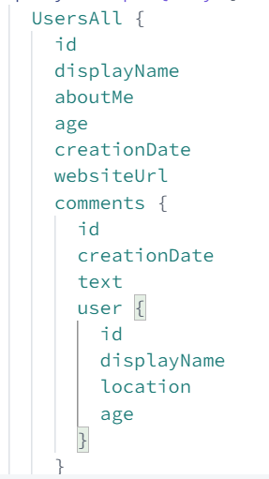
Backend |  |  |  |  |  |  | Afhankelijk van het aantal records opgevraagd van de nested element, veranderen de tijden
Data Size | 10 KB - 15 KB |  |  | 100 KB - 15 KB
Top Level Records | 20 | 4 | 3 | 330 | 40 | 3
Nesting Level | 1 | 2 | 3 | 1 | 2 | 3

No Cache | 11 | 24 | 80 | 25 | 95 | 6300
Redis Cache | 4 | 16 | 70 | 16 | 90
Apollo Server

